Detallierung
Detailierung Konzept
Version vom 29.08.2013

1 | Mengengerüst
ID | Einheit |  | Wert | Kommentar |  | Typ | Muss / Kann
1.1 | Anzahl Maßnahmen |  | > 10.000 |  |  | Information
1.2 | Anzahl User |  | 1,000 |  |  | Information
1.3 | Anzahl User gleichzeitig |  | 50 |  |  | Information
1.4 | Anzahl Aktionen pro Maßnahme |  | >20 |  |  | Information
1.5 | Max. Upload Größe einer Anlage (in MB) |  | 10 |  |  | Information
1.6 | Anzahl Warengruppen (3. Ebene) |  | 500 |  |  | Information

2 | Rechteverwaltung
2.1 | Kunde
ID | Gruppe | Einheit |  | Beschreibung |  | Typ | Muss / Kann
2.1.1 | Projekt-Manager / Einkaufsleiter | Einkaufsleitung |  | Projektmanager / EK-Leitung können Maßnahmen erstellen, freigeben und abzeichnen (einschl. Meilensteine), Maßnahmen verantworten oder Mitglied des Maßnahmenteams sein. Angehörige dieser User-Group können alle Maßnahmen aufrufen und sämtliche Reportingfunktionen nutzen |  | Rolle | Muss
2.1.2 | Maßnahmen-Verantwortlicher | Lokaler Einkauf / BU / Mitarbeiter |  | Maßnahmenverantwortliche können Maßnahmen aktualisieren, Meilensteine abschließen bzw. zur Genehmigung vorlegen. Der Abschluss der Maßnahmen erfolgt nach Genehmigung der Meilensteine mit Vorlage ans Controlling. Sie können nur direkt zugeordnete Maßnahmen und Maßnahmen ihrer Org-Einheit aufrufen und ansehen. |  | Rolle | Muss
2.1.3 | Maßnahmen-Manager | Einkauf / Lokaler Einkauf |  | Maßnahmen-Manager können zusätzlich zur Rechten des Maßnahmen-Verantwortliche Maßnahmen auch direkt erstellen. |  | Rolle | Muss
2.1.4 | Controller | Controlling |  | Controller können all Maßnahmen aufrufen und sämtliche Reportingfunktionen nutzen. Controller schließen alle Maßnahmen final ab |  | Rolle | Muss
2.1.5 | Maßnahmen-Team | Einkauf / BU |  | Maßnahmen-Team-Mitglieder können zugeordnete Maßnahmen aufrufen und zugordnete Aktionen aktualisieren (Status und Anlagen). Andere Maßnahmendaten und Meilensteine können nicht verändert werden. |  | Rolle | Muss
2.1.6 | Information | Strateg. Einkauf / Einkauf / BU |  | Der User kann zugeordnete Maßnahmen aufrufen/ansehen. |  | Rolle | Muss
2.2 | BrainNet
ID | Gruppe | Einheit |  | Beschreibung |  | Typ | Muss / Kann
2.2.1 | Projektleiter-BN | Director, Manager |  | Projektleiter verwalten das jeweilige Kundenprojekt (Projektanlage, Anlage der Projektstammdaten etc.). Projektleiter können Maßnahmen / Meilensteine erstellen, aktualisieren und zur Abzeichnung vorlegen Angehörige dieser User-Group können alle Maßnahmen aufrufen und sämtliche Reportingfunktionen (Projektdaten-Download etc.) nutzen |  | Rolle | Muss
2.2.2 | Maßnahmenverantwortlicher-BN | Director, Manager, Staff |  | Maßnahmenverantwortliche können Maßnahmen erstellen, auf Qualität prüfen, aktualisieren, Meilensteine abschließen bzw. zur Abzeichnung vorlegen. Angehörige dieser User-Group können alle Maßnahmen aufrufen und sämtliche maßnahmenbezogenen Reportingfunktionen (Maßnahmen-Download etc.) nutzen |  | Rolle | Muss
2.2.3 | Experte | Director, Manager, Staff |  | Tritt als Projektfremder auf, begleitet aber die Maßnahme als Experte. Muss nachträglich anzulegen sein. Keine Pflichten in Maßnahmenbearbeitung im Tool. |  | Rolle | Muss
2.2.4 | System-Administrator-BN | PQM, IT |  | Verwaltet das System: Anlage von Organisationseinheiten, Nutzern, Stammdaten, etc.. Anpassung von Systemfunktionen/-einstellungen. Kann Maßnahmen löschen bzw. zurücksetzen. |  | Rolle | Muss

3 | Systembezogene Faktoren (Erweiterungen)
3.1 | Allgemeine Funktionen
ID | Funktion | Bereich |  | Beschreibung |  | Typ | Muss / Kann
3.1.1 | Anpassung an CI | Alle |  | Logo (und Farben) sollten einfach angepasst werden können. Grundfarbschema KPMG Blau inkl. KPMG und Kunden Logo |  | Rolle | Muss
3.1.2 | Mehrsprachigkeit | Alle |  | GUI und Stammdaten müssen gemäß Nutzeranmeldung in der jeweiligen Nutzersprache angezeigt werden. Einfache Erweiterung über Sprachfiles etc.. Ggf. Nutzung von Google Translator Wie im PMA - Menüsprachen änderbar, Resourcefile zur UI Übersetzung |  | Rolle | Muss
3.1.3 | Sichtensteuerung | Alle |  | Nutzersichten sollten nach Warengruppe und Organisationseinheit definiert werden können. |  | Information | Muss
3.1.4 | Notifikation | Alle |  | Die Applikation kann durch Anbindung an den Email-Server vorkonfigurierte Benachrichtigungen an bestimmte Nutzer(gruppen) senden – Umfang: 5 – 6 Nachrichten – Trigger: Prozessereignis oder Nutzer-Interaktion |  | Rolle | Muss
3.1.5 | Dynamische Drop-Down-Menüs | Alle |  | Drop-Down-Menüs sollten sich gemäß der Länge des Eintrages anpassen – ggf. ist eine Lösung auch über Tool-Tipp denkbar |  | Rolle | Muss
3.1.6 | Dateneingabe | Alle |  | Nach erfolgter Dateneingabe oder Änderung wird der User bei nicht erfolgter Speicherung vor dem Tab/Seitenwechsel entsprechend informiert. |  | Rolle | Muss
3.2 | Reporting
ID | Funktion | Bereich |  | Beschreibung |  | Typ | Muss / Kann
3.2.1 | HG-Darstellung nach neuer Systematik - (siehe Grafik, 3.3.4) | Landing Page |  | Funktionen des Diagramms analog zur aktuellen Balkengrafik |  | Erweiterung | Muss
3.2.2 | Wasserfalldiagramm für HG-Reporting | Landing Page |  | Der HG-Status soll gemäß Workshop angezeigt werden (Filter und Drill-Funktionen wie aktuelle Balkengrafik); Direkte Verlinkung zur Maßnahme |  | Erweiterung | Muss
3.2.3 | Maßnahmenliste mit Status (Tabelle) | Landing Page |  | Siehe aktuelle Version |  | Information | Muss
3.2.4 | Maßnahmenportfolio | Landing Page |  | Siehe aktuelle Version |  | Information | Muss
3.2.5 | ToDo-Tabelle | Landing Page |  | Siehe aktuelle Version – die ToDos können auch offene Aktionen des Users enthalten (ggf. separate Tabelle) |  | Erweiterung | Muss
3.2.6 | Reporting/Darstellung der G/V-Effektes/Hochlaufes | Landing Page |  | Der GV-Effekt (Hochlauf) wird anhand eines Kurven/Balkendiagramms grafisch dargestellt (Zeitraum 24 Monate, Drillfunktionen und Filterfunktionen wie aktuelle Balkengrafik) |  | Neuentwicklung | Kann
3.2.7 | Filter | Landing Page |  | Die heutigen Filter werden auf alle Pods angewendet Es muss auf Ergonomie geachtet werden. |  | Erweiterung | Muss
3.2.8 | Refresh | Landing Page |  | Der Refresh erfolgt nur nach User-Interaktion (bei Wechsel auf das Reporting GUI erfolgt ein Hinweis für den Refresh der Anzeige) |  | Erweiterung | Muss
3.3 | Maßnahmendaten
ID | Funktion | Bereich |  | Beschreibung |  | Typ | Muss / Kann
3.3.1 | Navigation/Suche nach Einzelmaßnahmen | Maßnahmenbeschreibung - Tab |  | Siehe aktuelle Version (Performanceverbesserung Bilfinger einbauen) |  | Fehler | Muss
3.3.2 | Maßnahmen – generelle Informationen (Tab 1) | Maßnahmenbeschreibung - Tab |  | Siehe aktuelle Version. Alle Felder können als Pflichtfeld definiert werden (beim System-Setup zu definieren) |  | Erweiterung | Muss
3.3.3 | Art der Maßnahme/Eingesetzte Methodik | Maßnahmenbeschreibung - Tab |  | Über ein Checkbox-Feld soll die eingesetzte Methodik ausgewählt werden können – der Content ist über den Setup zu definieren, der Gesamt-Report wird um dieses Feld ergänzt Standard Maßnahmenbpläne stehen zur Verfügung, die Datenbank kann dann nach RfQ etc gefiltert werden. |  | Feld | Muss
Additional | Vergleichbare Maßnahmen finden | Maßnahmenbeschreibung - Tab |  | Bei Maßnahme jederzeit Möglichkeit einen Knopf zu drücken um vergleichbare Maßnahme zu finden und Länder zu identifizieren |  | Erweiterung | Muss
3.3.4 | Tab Meilensteine: Anpassung an neue HG-Logik einschl. Planwert | Meilenstein - Tab |  | 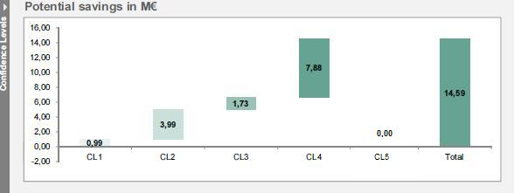 Siehe Grafik: |  | Erweiterung | Muss
3.3.5 | Implementierungskosten | Meilenstein - Tab |  | Die Meilensteine werden um das Feld Implementierungskosten ergänzt (kann optional gefüllt werden), weitere Specs von MAC & ASO |  | Feld | Muss
3.3.6 | Meilensteine - Einsparungen | Meilenstein - Tab |  | Einsparungen können als Prozent- oder Absolut-Wert eingegeben werden. |  | Erweiterung | Muss
3.3.7 | Maßnahmenstatus | Meilenstein - Tab |  | Der Maßnahmenstatus (grün, gelb, rot – Zeitverzug) wird über einstellbare Intervalle automatisch vom System geändert (kann auf manuell geschaltet werden) |  | Erweiterung | Muss
3.3.8 | Verteilung der Einsparungen auf Geschäftseinheiten | BU - Tab |  | Siehe aktuelles Konzept |  | Information | Muss
3.3.9 | Aktionsplan-Template | Activity Planning - Tab |  | Angelegte Aktionspläne können für andere Maßnahmen kopiert oder als Template abgespeichert werden. |  | Neuentwicklung | Muss
3.3.10 | Anzeige der hochgeladenen Dokumente | Activity Planning - Tab |  | Hochgeladene Dokumente werden über ein Symbol angezeigt – Kurzübersicht der Dokumentennamen über Tool-Tipp o. a.. |  | Erweiterung | Muss
3.3.11 | Aktionsplan - Status | Activity Planning - Tab |  | Verzögerungen von einzelnen Aktionen beeinflussen den Status (Time) der Maßnahme |  | Erweiterung | Muss
3.3.12 | Aktionsplan - Anhänge | Activity Planning - Tab |  | Es können mehrere Anhänge gleichzeitig hochgeladen werden [zu prüfen]. Konvention des Dateinamens etc. werden überprüft |  | Erweiterung | Kann
3.3.13 | Export / Import von Maßnahmen | Meilenstein - Tab Maßnahmen Set-Up |  | Maßnahmen können als formatiertes Excel exportiert und importiert werden. Für den Import wird ein Fehlerprotokoll bzw. eine Erfolgsmeldung vom System erstellt, Export in vordefinierte Maßnahmenblätter (Siehe Beispiel). |  | Erweiterung | Muss
3.3.14 | Maßnahmenhistorie | Maßnahmenbeschreibung - Tab |  | Anzeige der Versionsnummer – ggf. Aufruf alter Versionen |  | Neuentwicklung | Kann
3.3.15 | Ableitung/Darstellung G/V-Effekt auf Basis HG(4)-Wert | HG 5 - Tab |  | Der Nutzer kann auf Basis des HG-Wertes einen entsprechenden Hochlauf/Entwicklung des G/V-Wertes der Maßnahmen darstellen. Zeitraum: 24 Monate Eingabe: Werte absolut oder prozentual – Basis: aktueller HG-Wert Der Startzeitraum kann individuell gewählt werden. Die grafische Darstellung erfolgt im Tab Reporting – die G/V-Werte werden über den Gesamtreport ausgegeben (Excel, csv) |  | Neuentwicklung | Muss
3.3.16 | Maßnahmenverantwortlicher / Vertretungsregelung | Maßnahmenbeschreibung - Tab |  | Ein Vertreter kann über den Main-Tab der Maßnahme ausgewählt werden. [zu prüfen] |  | Neuentwicklung | Kann
3.3.17 | Änderung von Maßnahmenverantwortlichen | Maßnahmenbeschreibung - Tab |  | Maßnahmenverantwortliche können (zu prüfen: jederzeit oder nach bestimmten Prozess-Schritten) durch den aktuellen Maßnahmenverantwortlichen geändert werden. Das System aktualisiert den Verantwortlichen über Nacht |  | Neuentwicklung | Muss
3.3.18 | Eingabe der Maßnahmenbasisdaten über separates GUI/Fenster | Maßnahmenbeschreibung - Tab |  | Ggf. ist die Eingabe von Maßnahmendaten (Erstanlage) über ein separates Fenster (Pop-up) zu optimieren [zu prüfen] |  | Neuentwicklung | Kann
3.3.19 | Multilingualität | Maßnahmenbeschreibung - Tab |  | Freitext Felder müssen übersetzbar sein. Bsp. Google Translator. Grundsätzlich muss die Datenbank zukünftig in deutsch & englisch vorliegen können. Weitere Sprachen müssen möglich sein. Es muss optional sein beide Felder oder eines der Felder auszufüllen. Ggf. spätere Übersetzung der Datenbank |  | Feld | Muss
3.3.20 | Reifegrad der Warengruppe | Maßnahmenbeschreibung - Tab |  | Reifegradbestimmung der Warengruppe analog zum PMA (1-schlecht bis 5 sehr gut). Drop-Down Menü oder Checkboxen. Mouse over o.ä. zur Erklärung der Reifegrade. Mandatory nur ein weiteres Feld zur Identifikation, Filterung der Warengruppe. |  | Feld | Muss
3.3.21 | Upload Ergebnisse | Maßnahmenbeschreibung - Tab |  | Upload Möglichkeit / Verpflichtung zur Erreichung von HG4 Dokumente hochzuladen. Upload Möglichkeit / Platz für Lieferantenshortlis, Angebotsauswertung (Savingsberechnung) und Ergebnis-Slides der Maßnahme. Dokumente sollen auf der Benchmarking Site wieder zugänglich gemacht werden. |  | Neuentwicklung | Muss
3.4 | Prozess
ID | Funktion | Bereich |  | Beschreibung |  | Typ | Muss / Kann
3.4.1 | Prozess | Maßnahmenbearbeitung |  | Siehe Tab "Prozess". Der dargestellte Prozess soll entsprechend umgesetzt werden. |  | Erweiterung | Muss
3.5 | Administration
ID | Funktion | Bereich |  | Beschreibung |  | Typ | Muss / Kann
3.5.1 | Anlage Nutzer - Stellvertreter | Admin - Tab |  | Stellvertreter können bei der Anlage des Nutzers direkt ausgewählt werden. |  | Feld | Muss
3.5.2 | Inaktive Nutzer | Admin - Tab |  | Nutzer können über einen Button auf „inaktiv“ gesetzt werden |  | Erweiterung | Muss
3.5.3 | Währung | Admin - Tab |  | Umrechnungskurse für verfügbare Währungen werden über ein Eingabefeld/Tabelle erfasst |  | Feld | Muss
3.5.4 | Warengruppen/Hebel/Einspartyp | Admin - Tab |  | Warengruppen, Hebel etc. müssen in verschiedenen Sprachen (mindestens 2) eingegeben werden |  | Feld | Muss
3.5.5 | Geschäftseinheit/BU | Admin - Tab |  | Name (Geschäftseinheiten sollten nach dem Setup ergänzt werden können) |  | Feld | Muss
3.6 | Datenbank Output Funktion
ID | Funktion | Bereich |  | Beschreibung |  | Typ | Muss / Kann
3.6.1 | Reporting / Benchmark Seite | neuer Tab |  | Tab "nur" für BrainNet mit Zugriff auf die hinterlegte Datenbank. --> SQM Schnittstelle |  | Neuentwicklung | Muss
3.6.2 | Suchefunktion | neuer Tab |  | Suchfunktion innerhalb der bestehenden Datenbank mit dem Ziel Benchmarks zu finden, Anzeige der Maßnahmen, EK-Volumina & Einsparungen HG4. Suche möglich nach Hebeln, Methoden, Sektoren, etc. & nach qualitativen Beschreibungen |  | Neuentwicklung | Muss
3.6.3 | Dokumentenanzeige | neuer Tab |  | Aufrufen der Detailinformationen zu bestimmten Maßnahmen mit zugehörigen Dokumenten & BrainNet Experten |  | Neuentwicklung | Muss
4 | Datenverwaltung
4.1 | Stammdaten
ID | Detail | Beschreibung |  |  | Kommentar | Typ | Muss / Kann
4.1.1 | User-Daten | Name, Vorname, Email (User-ID), Organisation (BU), Rolle (Usergroup), PW, (Sprache), (Stellvertreter) |  |  | Defininition durch MAC & ASO | Feld | Muss
4.1.2 | Warengruppe | 1. Ebene, 2. Ebene, 3. Ebene der definierten Logik, Kundenspezifisch |  |  | Defininition durch MAC & ASO | Erweiterung | Muss
4.1.3 | Werthebel | 1. Ebene, 2. Ebene Einfügen des neuen Werthebelbaums |  |  | Defininition durch MAC & ASO | Erweiterung | Muss
4.1.4 | Einspartyp | Bezeichnung |  |  | Defininition durch MAC & ASO | Information | Muss
4.1.5 | Projekt | Bezeichnung (tbd), Projektleiter, Status, KPMG Sector, Region, Größe (Umsatz, Mitarbeiter), Einkaufsvolumen gesamt/adressable/non-adressable, Project Code, Laufzeit, Split des Spends anhand der BrainNet Warengruppen in % oder € Ergebnis des PMA (Reifegrad der EK Organisation) Uniquie ID mit aufnehmen |  |  | Defininition durch MAC & ASO | Feld | Muss
4.1.6 | Währung | Euro + eine frei definierbare Währungseinheit, keine Verknüpfung zur Eingabe eines Wechselkurses, Wahl des Wechselkurses pro Projekt |  |  | Defininition durch MAC & ASO | Feld | Muss
4.1.7 | Statusbeschreibung | Beschreibung rot, gelb, grün (1x für Zeit, 1x für Einsparungen) |  |  | Defininition durch MAC & ASO | Erweiterung | Muss
4.2 | Bewegungsdaten
ID | Detail | Beschreibung |  |  | Kommentar | Typ | Muss / Kann
4.2.1 | Maßnahmen-Kopfdaten | Maßnahmen ID, Kurzbeschreibung, Langtext, Warengruppe, Hebel, Einsparszenario, Methodik, Besitzer/Projektleiter, Manager, Maßnahmenverantwortlicher, Vertreter, Team, zu Informierender, letztes Update, Status Zeit, Status Einsparung, aktueller HG-Wert, Fertigstellungsdatum (Ziel) |  |  | Defininition durch MAC & ASO | Information | Muss
4.2.2 | Meilensteine | Status Zeit, Einsparungen, letztes Update, nächstes Update, Implementierungskosten, EK-Volumen, Einsparung % oder absolut, HG-Planwert, HG-Ist, Datum Plan/Ist, Status, Sign-off |  |  | Defininition durch MAC & ASO | Information | Muss
4.2.3 | BU | Business Unit, Einsparanteil, Einsparanteil absolut auf Basis aktueller HG-Wert, Genehmiger, Status |  |  | Defininition durch MAC & ASO | Information | Muss
4.2.4 | Action Plan | Typ, Aufgabe, Liefergegenstand, Verantwortlicher, Status, Fertigstellungsdatum, Kommentar, Anlage |  |  | Defininition durch MAC & ASO | Information | Muss
4.2.5 | G/V | Monat, Wert % oder absolut, HG-gewichtet, Kommentar |  |  | Defininition durch MAC & ASO | Information | Muss
4.2.6 | Export (Einzel und Gesamt) | Aktuelle Felder plus G/V-Daten |  |  | Defininition durch MAC & ASO | Erweiterung | Muss

5 | Nicht-funktionale Anforderungen
5.1 | Sicherheit
ID | Detail | Beschreibung |  |  | Kommentar | Typ | Muss / Kann
5.1.1 | Kommunikation / Datenübertragung / Verschlüsselung | Die Web-Applikation unterstützt https. |  |  |  | Erweiterung | Muss
5.1.2 | Identifikation / Passwort Anforderungen | Jeder User muss sich eindeutig identifizieren. PW-Anforderungen: Mindestens 6-stellig. Das System unterstützt eine entsprechende Passwort-Richtlinie (Vorgabe durch Admin). Das Initial-PW wird bei der Anlage der Nutzers automatisch generiert. Der Nutzer erhält 2 automatische Nachrichten (User-ID – PW separat). Bei der Erstanmeldung wird der User aufgefordert, sein PW zu ändern. Die Gültigkeit des PW ist auf 2 Monate begrenzt |  |  |  | Erweiterung | Muss
5.1.3 | Nutzerdaten - Benachrichtigung | Nach Anlage erhält der Nutzer 2 Emails (über ID u. Passwort) |  |  |  | Neuentwicklung | Muss
5.1.4 | Upload/Download von Dokumenten/ Reports, Datenübertragung | Die Zugriffssicherheit ist zur gewährleisten (File-Tunneling, Verschlüsselung etc.). |  |  |  | Erweiterung | Muss
5.2 | Performance
ID | Detail | Beschreibung |  |  | Kommentar | Typ | Muss / Kann
5.2.1 | Verfügbarkeit | Die Verfügbarkeit während der Betriebszeit (7 – 19 Uhr) darf 98,5 % nicht unterschreiten. |  |  | Über eigenen Betrieb sicherzustellen | Information | Kann
5.2.2 | Suche / Seitenaufbau | Suchanfragen und Seitenaufbau sollten eine Rückmelde/Aufbauzeit von 3 Sekunden i. d. R. nicht überschreiten |  |  |  | Information | Muss
5.2.3 | Verarbeitung von Eingaben | Die Verarbeitung von Abänderungen von Informationen an einer Maßnahme darf eine 1 Sekunde nicht überschreiten. |  |  |  | Information | Muss
5.2.4 | Feedback | Möglichkeit Feedback & Verbesserungsvorschläge direkt im System einzutragen |  |  |  | Neuentwicklung | Kann
5.3 | Schnittstellen / Integration
ID | Detail | Beschreibung |  |  | Kommentar | Typ | Muss / Kann
5.3.1 | Datenexport | Export der Daten als Rohtabelle, sowie als Projektübersicht mit Status pro Maßnahme. Auswahl der der Top-10 Maßnahmen |  |  |  | Erweiterung | Muss
5.3.2 | Powerpoint Export | Export von Powerpoint Slides zur direkten Präsentation beim Kunden, Möglichkeit von aggregierten Präsentationen, Detail-Slides zu jeder einzelnen Maßnahme. Schnelle Darstellung des Wasserfalls (auch ohne Think Cell). |  |  |  | Neuentwicklung | Muss
5.3.3 | Anbindung ERP-Systeme | Standardschnittstellenunterstützung zu SAP o. a. |  |  |  | Neuentwicklung | Kann
5.3.4 | Mobile Endgeräte | Aufruf von Daten/Reports über Smartphones/Tablets [zu diskutieren] – ggf. eigene App |  |  |  | Neuentwicklung | Kann
5.3.5 | User-Daten-LDAP | Userdaten können über einen LDAP automatisch angelegt bzw. verwaltet werden |  |  |  | Neuentwicklung | Kann
5.3.6 | Email | Ein Email-Server kann für die Versendung von Benachrichtigungen angebunden werden. |  |  | In Verbindung mit Punkt 5.1.3 | Neuentwicklung | Muss
5.3.7 | Upload/Download von Anhängen | Anhänge (Maßnahmen/Aktionsebene) können in allen gängigen Dateiformaten hochgeladen werden. Sofern ein bestimmtes Dateinamenformat eingehalten werden muss, überprüft die Anwendung dies mit entsprechender Nutzerrückmeldung automatisch. |  |  |  | Erweiterung | Muss
5.4 | Archivierung
ID | Detail | Beschreibung |  |  | Kommentar | Typ | Muss / Kann
5.4.1 | Archivierungssystem | Kurze Beschreibung des Archivierungskonzepts durch Anbieter |  |  |  |  | Muss
5.4.2 | Historie/Versions-Nr. |  |  |  | siehe 3.3.14 |  | Muss
5.5 | Benutzeroberfläche
ID | Detail | Beschreibung |  |  | Kommentar | Typ | Muss / Kann
5.5.1 | Bildschirmlayout | Die Anwendung muss in einer Auflösung von 1024 x 768 noch vollständig genutzt werden können [zu diskutieren] |  |  |  | Information | Muss
5.5.2 | Softwareergonomie | Basis bzw. Anlehnung an ISO-Standards: ISO 9241, ISO 14915 |  |  |  | Information | Muss
5.5.3 | CI/CD | Die Anwendung muss ohne großen Kosten/Zeitaufwand einfach an das Firmen-CI (Farben/Logo) angepasst werden können. |  |  |  | Information | Muss
5.5.4 | Drucklayout (Maßnahmen) | Maßnahmen können im vorgegebenen Excel-Layout heruntergeladen und angedruckt werden – ggf. ist eine direkte Druck-Möglichkeit zu diskutieren. |  |  | siehe Export von Maßnahmen | Erweiterung | Muss
5.6 | Technische Details
ID | Detail | Beschreibung |  |  | Kommentar | Typ | Muss / Kann
5.6.1 | Applikationsserver | Angabe der Hardware/Softwareanforderungen
5.6.2 | Datenbankserver | Angabe der Hardware/Softwareanforderungen
5.6.3 | Front-End | Facelift des vollständigen Front-End. Reduzierung der Schriftgröße und Reduzierung der Plakativität. Vereinfachung der Navigation und bessere Aufteilung der Darstellung |  |  |  | Neuentwicklung | Muss
5.6.4 | Ausgangsschnittstellen | Schnitstellen zu Excel & Powerpoint in Präsentationsmaster (muss weiter zu bearbeiten sein --> kein einfügen von Screenshots bei Diagrammen) |  |  |  | Neuentwicklung | Muss

Design Ansatz
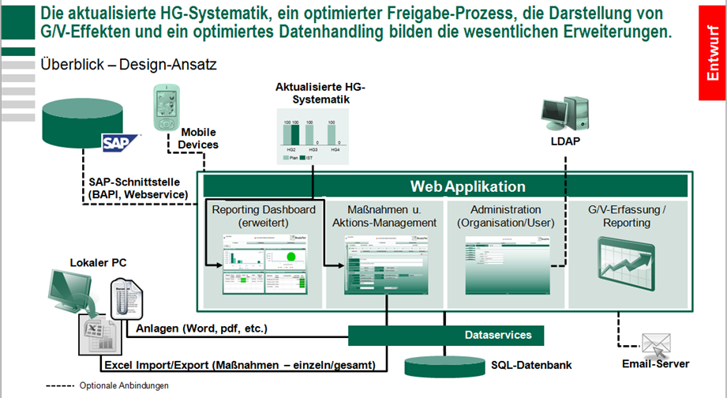

Prozess
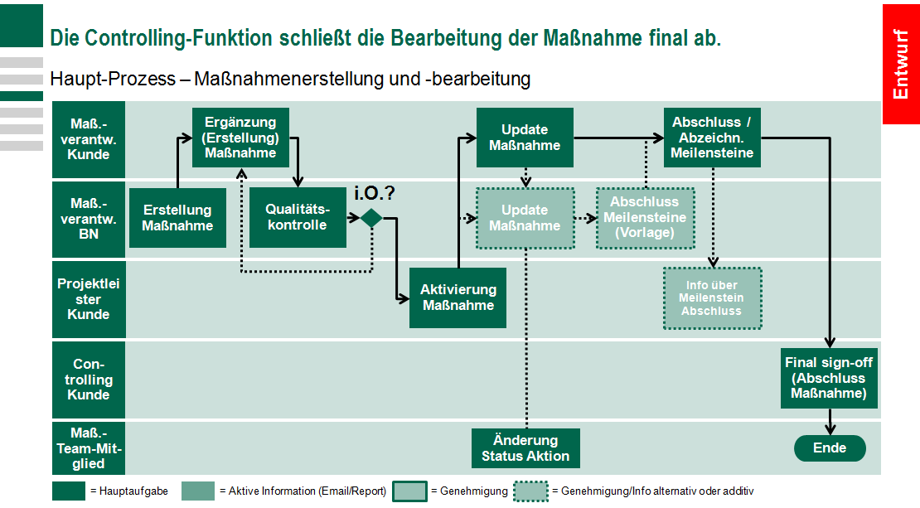

Rollen u. Rechte
